01开地调整
01开地调整

修改记录
时间 | 修改记录 |  |  | 修改人 | 颜色
22/10/17 | 创建文档 |  |  | 刘思岫

概述
厚云层：爱心值开地
死地层：也就是原先的薄云层，改成太阳开地（守护合成的净化球）
太阳逻辑：主要由种植作物自动产出，掉落在周围，点击释放到场上可合成
向日葵：主要由漂浮物产出，可合成，合成时产生太阳，满级后可释放净化粒子
移除：封阻逻辑，花园岛（用向日葵解锁的地）

 | 一、厚云层
 | 1. 解锁条件
 | 1） | 唯一条件：消耗爱心值解锁
 |  |  | 消耗爱心值读取：【厚云层解锁表_爱心值loveValue】字段
 | 2） | 玩家点击厚云层反馈：
 |  |  | 见流程图：点击厚云层
 | 3） | 厚云层上显示解锁条件（如图1）
 |  | 注： | 场上只显示一个后云层的解锁条件，即顺序最靠前的
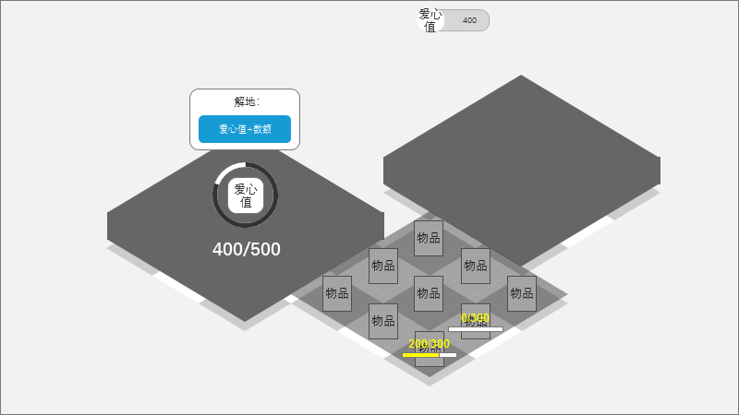

 |  |  |  |  |  | ↑图1
 | 4） | 解锁条件信息：
 |  | ① | 环形爱心值进度条
 |  | ② | 已拥有爱心值/解锁所需爱心值
 |  |  | 如图：400代表已拥有爱心值与上方资源UI显示一致，500代表解锁所需爱心值
 |  | ③ | 环形进度条中间配有爱心值图标

 | 2. 解锁流程
 | 1） | 当解锁条件达成时
 |  | ① | 触发镜头移动：移动至可解锁的厚云层处
 |  | ② | 解锁条件上显示【操作窗口】
 |  |  | 1 | 【操作窗口】内显示【解锁】按钮（格式为爱心值图标+数额）
 |  |  | 2 | 特殊物品展示：该云层下有需要特殊展示的物品时，需要在解锁确认框中展示该物品图片（诸如建筑、大废墟、特殊道具这些物品）
 |  |  |  |  | 是否要展示物品根据字段是否填写了物品id决定，读取：【厚云层解锁表_云层展示物品cloudDisplay】字段
 |  |  | 注： | 【操作窗口】常驻展示，直到爱心值不足或地块被解锁
 |  | ③ | 环形进度条中间的爱心值变为对勾（如图2）
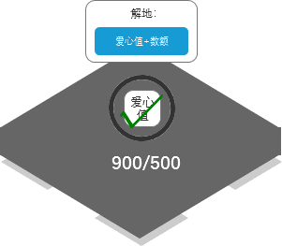

 |  |  |  |  | ↑图2
 | 2） | 玩家点击【解锁】按钮消耗爱心值进行解地
 |  |  | 动画表现：
 |  | ① | 主界面UI处的爱心值数额减少，每减X点便飞出一个爱心值图标到进度条上
 |  |  |  | X = 5 + 减少爱心值总量 ^ 0.4（向上取整、其中^是幂）

 |  | ② | 伴随爱心值飞来，进度条从0到满快速充能，而后播放后云层的【解地动画】

 | 二、死地层
 | 1. 解锁条件
 | 1） | 唯一条件：使用净化之力解锁
 |  |  | 每块地需要的净化值，读取：【薄云层解锁表_净化之力值purifyValue】字段
 | 2） | 玩家点击死地反馈：
 |  |  | 见流程图：点击死地
 | 3） | 已经被净化过的死地层上显示解锁条件（如图1），进度条和数值
 |  | 注： | 常驻显示，直至所处地块被解锁
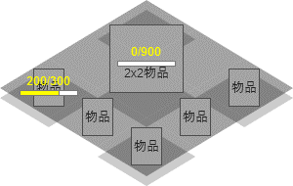

 |  |  |  | ↑图1

 | 2. 解锁流程
 | 1） | 净化粒子飞入后，增长进度条
 |  | 进度条填满后，对应地块被解锁，同时播放死地层的【解地动画】

 | 3. 大号死地层 |  |  |  |  |  |  | 文本提示“可以在商店中购买净化球哦”，id：待补充！
 | 1） | 能根据表中填写的多个地块共同组成一块死地，进度条满后这些地块一同解锁

 | 三、太阳逻辑
 | 1. 概述
 |  | 种植状态的作物产出太阳，太阳落在作物自身周围，点击后释放到场上，形成净化球，此类物品可合成，任何等级都可以点击消耗释放净化粒子，用于解锁死地层

 | 2. 太阳的产出逻辑
 | 1） | 作物种植倒计时每减少X秒产出一个太阳（产出的太阳id读表）
 |  |  | 作物产出单位时间，常量表id：5004
 |  |  | 不同作物产出的太阳id，读取：【种子表_产出太阳solarOutput】字段
 |  | 注： | 需要计算离线产出
 | 2） | 太阳掉落位置：
 |  | ① | 表现：太阳从作物中蹦出，掉落在格子下半部分随机位置（如图1，红框区域内）
 |  | ② | 太阳不可移动，也不跟随作物移动，掉落后位置固定，只能被点击释放
 |  | 注： | 太阳位置需要储存
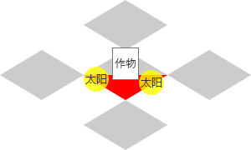

 |  |  |  | ↑图1
 | 3） | 太阳数量限制：
 |  | ① | 概述：由场上农田（非贫瘠状态的）数量控制场上最多可储存的太阳数量上限，达到上限后，作物将不会再产出太阳
 |  |  |  | 太阳数量上限（公式），常量表id：5005

 | 3. 玩家点击太阳
 | 1） | 点击太阳后释放场上所有太阳至场上格子位置，每释放一个便转换成一个对应等级的净化球
 |  | 注： | 释放遵循同类物品聚集的规则
 |  | 注： | 场地不足时，余下的太阳仍然保留在原位置
 |  |  | 太阳转化为的净化球物品，读取【点击事件表_主要产出列表mainOutput】字段

 | 4. 玩家点击净化球
 | 1） | 净化球遵循收集确认规则：
 |  | ① | 收集确认开启时，玩家点击物品先打开【操作窗口】（如图2）
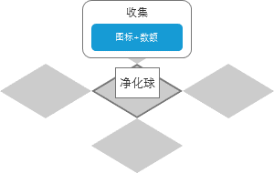

 |  |  |  | ↑图2
 |  | ② | 收集确认关闭时，玩家点击物品直接使用，消耗净化球，飞出净化粒子寻找死地净化
 |  |  | 净化球飞出的净化粒子，读取：【点击事件表_主要产出列表mainOutput】字段
 | 2） | 净化粒子寻找目标规则：沿用守护合成（如果没有，则使用如下规则）
 |  | ① | 寻找距离最近的死地，当距离相同时优先选择剩余所需净化值最小的死地，若仍相同，则在其中随机选择
 |  | ② | 净化粒子全部向一个位置飞入，完全净化后若有剩余，则再继续依照上述规则寻找新的目标净化，直至净化粒子耗尽

 | 四、向日葵物品
 | 1. 概述
 |  | 可合成，合成时掉落大量太阳。达到满级后，cd充能完毕便可释放少量净化粒子
 |  | 此系列物品均可被删除（保证玩家不会被这些东西占太多地）

 | 2. 合成产出太阳
 | 1） | 向日葵合成后，每合成出一个更高一级的向日葵便产生一定数量的太阳
 |  | 注： | 不同等级的向日葵产生太阳的数量和级别都不同
 |  |  | 太阳的数量，读取：【合成事件表_主要产出数量mainOutputCount】字段
 |  |  | 太阳物品的id，读取：【点击事件表_主要产出列表mainOutput】字段
 | 2） | 合成向日葵产生的太阳不受数量上限的限制（与作物产出太阳限制无关）

 | 3. 满级向日葵释放净化粒子
 | 1） | 满级向日葵有两个状态：
 |  | ① | 可释放状态（初始状态）：即玩家可点击按钮释放净化粒子，释放后物品进入恢复中状态（如图1）
 |  | ② | 恢复中状态：即冷却中（如图2），待冷却时间到后，物品重新重置为初始状态
 |  |  | 注： | 冷却计算离线时间
 |  |  | 注： | 恢复中状态无法用任何手段跳过
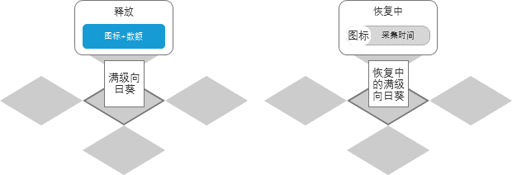

 |  |  |  | ↑图1 |  |  | ↑图2
 | 2） | 释放净化粒子：
 |  |  | 玩家点击可释放状态的满级向日葵【操作窗口】中的【释放】按钮，物品立刻切换状态，同时放出净化粒子，寻找死地目标的逻辑一致
 |  |  | 产出净化粒子和数量，读取：【采集事件表_产出列表AoutputA】、【采集事件表_产出数量AoutputCountA】字段

 | 五、移除无用的逻辑
 | 1. 封阻逻辑
 |  | 原因：原先的封阻目的是阻挠玩家立即获得高级物品，现在有了死地层后直接可以顶替掉

 | 2. 花园岛（原先的净化逻辑）
 |  | 玩家首次获得向日葵物品打开的介绍界面也不再需要了
 |  | 原因：与现有死地层重合，不再需要

02付费优化
02付费优化

修改记录
时间 | 修改记录 |  |  | 修改人 | 颜色
22/10/18 | 创建文档 |  |  | 刘思岫

概述
付费宝箱：清理可移动废墟时概率产出，可合成，消耗钞票开启（主要出萌宠）
超级付费宝箱：初始摆放于地图，消耗钞票开启（主要出萌宠）
付费菜篮：释放成熟作物时概率产出，消耗钞票开启（大量食材+种子）
特惠球：先基础上增加合成满级肥料、满级水壶、满级万能石、向日葵、净化球时也能概率出

 | 一、付费宝箱
 | 1. 获得方式
 | 1） | 采集可移动废墟的最后一次会概率产出
 |  | 注： | 原销毁宝箱仍旧必出，生成位置在可移动废墟的位置。而付费宝箱则放入气泡种
 | 1） | 新增产出逻辑：
 |  |  | 先决定数量，再每次roll取10000中的一个值，物品触发值若包含此值，则会产出
 |  |  | 新增字段产出数量，读取：【采集事件表_概率产出数量outputCountProba】字段
 |  |  | 新增字段产出物id，读取：【采集事件表_概率产出列表outputProbability】字段
 |  | 举例： | 数量字段[1,2]；产出物id字段[[700001,1000][700002,2000]]时，先随机产出数量为2个，
 |  |  | 然后进行第一次产出物id判定，从1~10000中roll一个值，得到1500，则出700002物品；然后进行第二次产出物id判定，roll出500，则出7000001物品

 | 2. 付费宝箱特征
 | 1） | 可合成，等级越高物品的价值越高（价格贵，但开出的东西更好）

 | 3. 开启付费宝箱流程
 | 1） | 玩家点击付费宝箱物品，打开【开启确认】界面（如图1）
 |  | ① | 展示可能开出的物品
 |  | ② | 【开启】按钮格式：钞票图标+数额
 | 2） | 新增逻辑：实现读表控制消耗何种资源、数量来开启物品
 |  |  | 新增字段消耗资源类型，读取：【点击事件表_消耗资源类型】字段
 |  |  | 新增字段消耗资源数量，读取：【点击事件表_消耗资源数量】字段
 | 3） | 点击【开启】按钮消耗钞票开启物品，释放奖励
 |  |  | 见流程图：开启付费宝箱
 |  | 注： | 物品释放遵循同类物品放在一起的规则
 |  | 注： | 若不能全部释放光，则物品头顶红色气泡
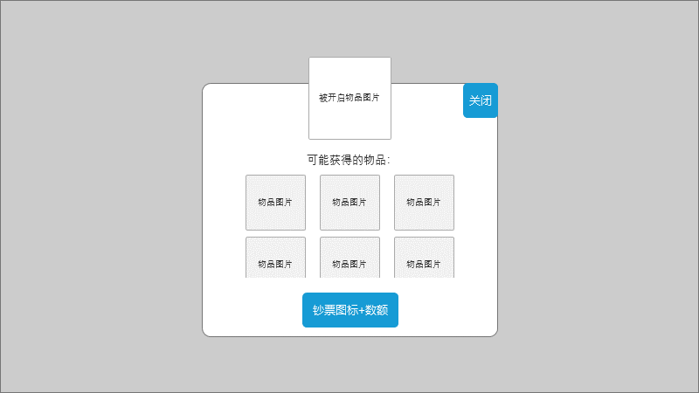

 |  |  |  |  |  | ↑图1

 | 二、超级付费宝箱
 | 1. 获得方式
 | 1） | 初始摆放于地图之中，解地获得

 | 2. 开启方式与付费宝箱一致

 | 三、付费菜篮
 | 1. 概述
 | 1） | 属于宝箱类物品，开启需要消耗资源。释放食材时概率产出

 | 2. 产出逻辑
 | 1） | 作物成熟时便决定会不会产出，使用与付费宝箱相同的产出逻辑
 |  | 注： | 产出的物品一同加入气泡并释放，需要放到队列末尾，确保未释放时看到的仍是食材图标而非付费菜篮
 |  | 注： | 决定时机程序决定，可以是种下种子的那一刻，也可以是成熟后
 |  |  | 新增字段额外产出概率，读取：【种子表_概率产出数量outputCountProba】字段
 |  |  | 新增字段额外产出列表，读取：【种子表_概率产出列表outputProbability】字段

 | 3. 开启方式与付费宝箱一致

 | 四、特惠球
 | 1. 丰富可以出特惠球的物品

 | 1） | 数据表调整：合成满级肥料、满级水壶、满级万能石、向日葵、净化球时也能概率出

03萌宠调整
18农田系统

修改记录
时间 | 修改记录 |  |  | 修改人 | 颜色
22/08/16 | 创建文档 |  |  | 刘思岫

概述
农田是通过解地获得的物品，被厚云层覆盖，位置固定不可被移动。
玩家可以消耗种子播种，种子决定了一段时间后农田会长出什么农作物；
通过种植农田获得它对应的食材，全部释放后变回空地状态的农田，玩家可继续种植。

 | 一、种植农田流程
 | 1.农田的获得
 | 1） | 只能通过解地获得
 |  | 被厚云层覆盖：每个农田都由一个单独的厚云层控制
 | 2） | 解锁云层获得农田的那一刻，就是一个已经成熟状态的农田（可以点出食材）
 | 2.农田的特征
 | 1） | 不可移动，不会被挤走，无法删除，无法合成
 | 3.农田的三种状态
 | 1） | 空地状态：没有种植任何农作物时（如图1）
 |  | ① | 展示：一块光秃秃的土地
 |  | ② | 播种图标提示：提示玩家可以种植
 |  |  |  | 显示时机：任意一种种子足够种植时
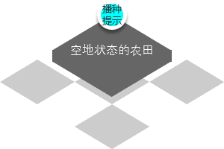


 |  |  |  | ↑图1 |  | ↑图2

06购买优化
06购买优化

修改记录
时间 | 修改记录 |  |  | 修改人 | 颜色
22/10/19 | 创建文档 |  |  | 刘思岫

概述
种子优化：商店不再出售种子，播种操作界面允许玩家直接购买不足的种子
萌宠优化：商店展示萌宠详细的爱心值
飞碟改动：改成小飞机，并且运动更明显，关闭商店时有飞行动画

 | 一、种子优化
 | 1. 数值调整
 | 1） | 商店不再出售种子类商品（种子袋仍然出售）

 | 2. 播种操作界面逻辑调整
 | 注： | 移除原文本提示逻辑（点击种子种子不足时）
 | 1） | 点击种子若种子不足打开【种子购买】界面（如图1）
 | 2） | 拖动种子种植时若种子不足打开【种子购买】界面（如图1），展示如下信息：
 |  | ① | 钞票和金币UI展示在遮罩上方（允许点击加号跳转）
 |  | ② | 购买数量：代表玩家将会购买的数量，允许玩家点击此区域打开输入键盘输入数值
 |  | ③ | 【加号/减号】按钮：玩家每点击一次可以改变购买数量
 |  | ④ | 【购买】按钮：玩家点击后消耗金币购买种子
 |  |  | 注： | 金币不足时允许玩家消耗钞票补充不足的那部分金币
 |  |  |  | 见流程图：购买种子
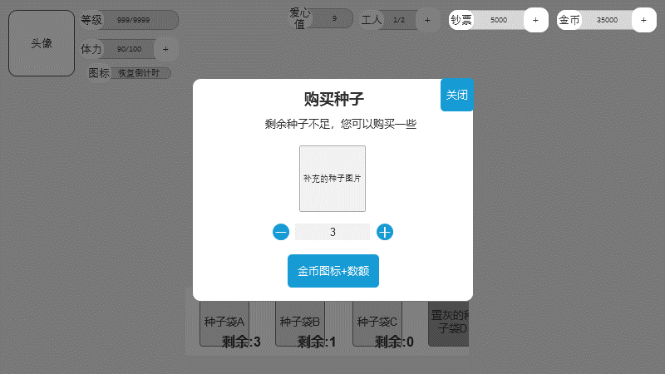

 |  |  |  |  |  | ↑图1

 | 二、宠物优化
 | 1. 商店界面新增【萌宠】页签
 |  | 商品页签tabType字段为5
 | 1） | 此页签内专门出售萌宠（如图1），展示如下信息：
 |  | ① | 商品标题格式：XX级萌宠+商品名称（文本表id：待补充！）
 |  | ② | 可获得爱心值格式：可获得XXX爱心值（文本表id：待补充！）
 |  | ③ | 【tips】按钮：逻辑不变
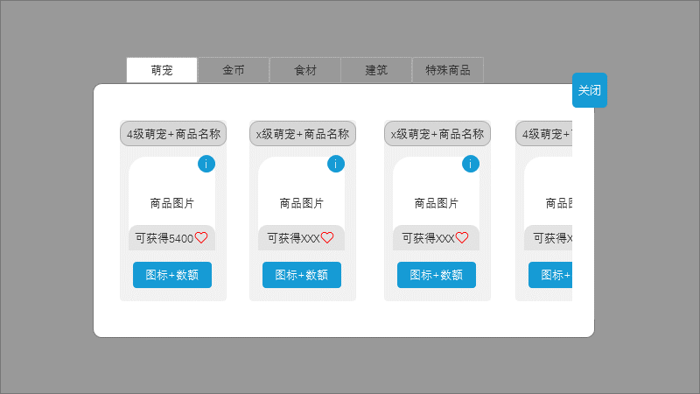

 |  |  |  |  |  | ↑图1

 | 三、飞碟改动
 | 1. 美术形象改成小飞机（现在的飞碟不好）

 | 2. 提示优化
 | 目的： | 现在的通用载具很容易被玩家忽视，忘记可以点击，故做优化
 | 1） | 常驻红点提示（如图1），随通用载具消失才消失

 |  |  | ↑图1
 | 2） | 常驻动画提示（需要动画提供资源）
 |  | ① | 停留在场上的通用载具会间歇播放，数秒后播放一次（装载萌宠的载具不播放）
 |  |  | 动画描述：小飞机原地旋转，或是螺旋桨转动
 | 3） | 关闭界面动画提示
 |  | ① | 玩家关闭【商店】、【冒险准备】、【邮件】、【每日任务】界面后，若有场上物品在载具中，则需要添加一个衔接动画
 |  |  | 动画描述：关闭界面的同时，停留在界面上的载具播放曲线，滑翔至屏幕中心，然后再闪烁一下

 | 3. 载具释放萌宠的表现也要一同调整（动画配合）
 |  | 动画描述：飞机入场带走萌宠，送至栖息地

